2024_02_data
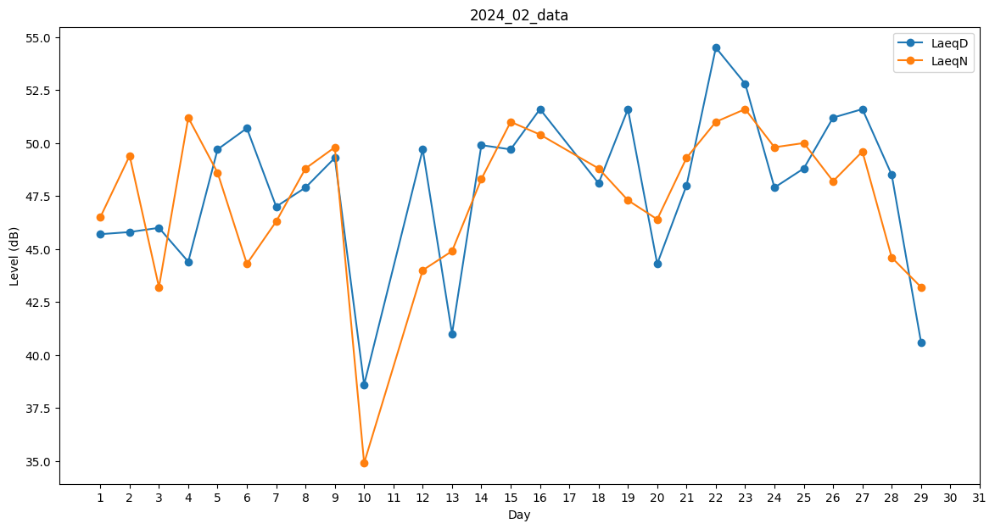
Day | LaeqD | LaeqN
1 | 45.7 | 46.5
2 | 45.8 | 49.4
3 | 46 | 43.2
4 | 44.4 | 51.2
5 | 49.7 | 48.6
6 | 50.7 | 44.3
7 | 47 | 46.3
8 | 47.9 | 48.8
9 | 49.3 | 49.8
10 | 38.6 | 34.9
11 | 0 | 51.1
12 | 49.7 | 44
13 | 41 | 44.9
14 | 49.9 | 48.3
15 | 49.7 | 51
16 | 51.6 | 50.4
17 | 0 | 0
18 | 48.1 | 48.8
19 | 51.6 | 47.3
20 | 44.3 | 46.4
21 | 48 | 49.3
22 | 54.5 | 51
23 | 52.8 | 51.6
24 | 47.9 | 49.8
25 | 48.8 | 50
26 | 51.2 | 48.2
27 | 51.6 | 49.6
28 | 48.5 | 44.6
29 | 40.6 | 43.2

